Оглавление

дилер:_______________________
размер дисконта:______
 |  | info@rosplast.su
 |  | www.rosplast.su

Цены на изделия ООО "РосПласт", указанные в прайс-листе являются базовыми, для каждого конкретного проекта целесообразно учитывать конструктивные и прочие особенности. Основными материалами для производства являются термопластичные полимеры: полипропилен (PP), полиэтилен (PEHD), поливинилхлорид (PVC) различных типов, а также частично фторированные полимеры, такие как поливинилденфторид (PVDF) и этилен-трифторхлорэтилен (E-CTFE). Также возможно внесение в конструкцию составляющих из металла, армирующих волокон, комплектование запорной арматурой и эелектротехническими устройствами.

Изделия из полимерных материалов
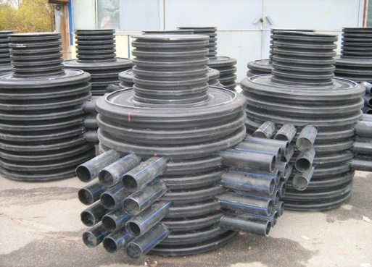
Колодцы Пластиковые

1. Колодцы Дренажные

2. Колодцы Канализационные, инспекционные, водопроводные

3. Колодцы Кабельные

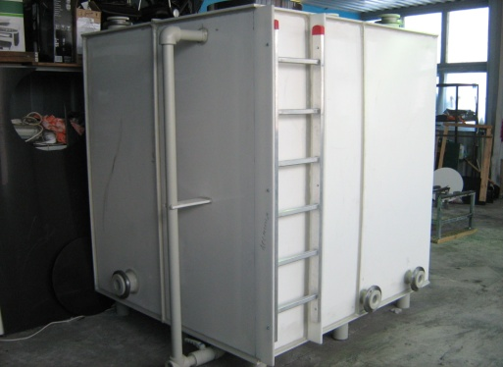
Резервуары и Емкости
4. Резервуары цилиндрические

5. Резервуары кубической либо нестандартной формы

6. Реакторы, сатураторы, экстракторы

Очистные сооружения
7. Септики, Биосептики

8. ЛОС КАСКАД-Bio Модульные

9. ЛОС КАСКАД-Bio Однообъемные
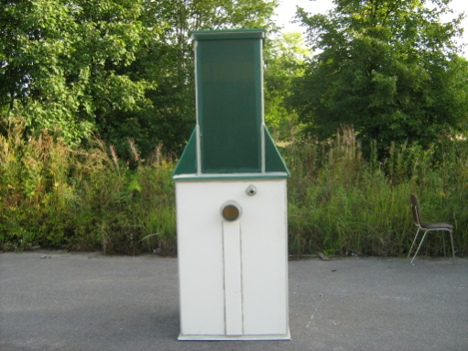
9. Фильтр-патроны

10. Маслоотделители, Жироуловители

Оборудование

11. КНС (насосные станции)

Изготовление нестандартных изделий

Специалисты могут разработать проект нестандартого изделия либо выполнить его согласно техническому заданию заказчика*

1. Рыбоводческие комплексы |  | 4. Подземные резервуары
2. Емкости для здравохранения |  | 5. Инспекционные камеры, тепловые камеры
3. Системы кормления для скотоводства |  | узлы учета, бункерные системы
ситемы навозоудаления

Стоимость рассчитывается индивидуально исходя из технических условий проекта.

 | 2012-10-01

К-ы инсп. и кан-е
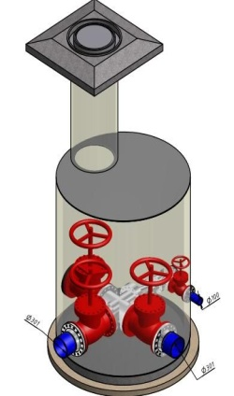

Колодцы канализационные, инспекционные,
водопроводные
В базовую комплектацию канализационного колодца включены: Горловина Dy-630 мм H-1 м, Врезки - 2 шт от 110 до 315 мм (гладкий патрубок), Лоток - согласно врезкам.

Диаметр шахты колодца | Высота мм. (Цена в руб. за 1 шт. с НДС)
 | 1000 | 2000 | 3000 | 4000 | 5000 | 6000

800 | 26,550.00 | 36,340.00 | 46,130.00 | 55,920.00 | 65,710.00 | 75,500.00
1000 | 33,208.00 | 47,546.00 | 61,884.00 | 76,222.00 | 90,560.00 | 104,898.00
1200 | 38,890.00 | 59,272.00 | 79,654.00 | 100,036.00 | 120,418.00 | 140,800.00
1500 | 54,110.00 | 81,165.00 | 108,220.00 | 135,275.00 | 162,330.00 | 189,385.00
1800 | 71,268.00 | 106,902.00 | 142,536.00 | 178,170.00 | 213,804.00 | 249,438.00
2000 | 81,660.00 | 122,490.00 | 163,320.00 | 204,150.00 | 244,980.00 | 285,810.00
2200 | 109,388.00 | 164,082.00 | 218,776.00 | 273,470.00 | 328,164.00 | 382,858.00
2500 | 130,310.00 | 195,465.00 | 260,620.00 | 325,775.00 | 390,930.00 | 456,085.00
Диаметр шахты колодца | 7000 | 8000 | 9000 | 10000 | 11000 | 12000

800 | 85,290.00 | 95,080.00 | 89,786.00 | 114,660.00 | 124,450.00 | 134,240.00
1000 | 119,236.00 | 133,574.00 | 130,929.00 | 162,250.00 | 176,588.00 | 190,926.00
1200 | 161,182.00 | 181,564.00 | 185,288.80 | 222,328.00 | 242,710.00 | 263,092.00
1500 | 240,110.00 | 271,110.00 | 281,311.00 | 333,110.00 | 364,110.00 | 395,110.00
1800 | 285,072.00 | 320,706.00 | 324,269.40 | 391,974.00 | 427,608.00 | 463,242.00
2000 | 326,640.00 | 367,470.00 | 371,553.00 | 449,130.00 | 489,960.00 | 530,790.00
2200 | 439,172.00 | 494,136.00 | 500,118.40 | 604,064.00 | 659,028.00 | 713,992.00
2500 | 521,240.00 | 586,395.00 | 592,910.50 | 716,705.00 | 781,860.00 | 847,015.00

В базовую комплектацию инспекционного колодца включены: Горловина Dy-800 мм H-1 м, Врезки - 2 шт от 110 до 315 мм (гладкий патрубок), Лоток - согласно врезкам. * Водопроводные колодцы снабжаются необходимой по проекту арматурой.

Диаметр шахты колодца | Высота мм. (Цена в руб. за 1 шт. с НДС)
 | 1000 | 2000 | 3000 | 4000 | 5000 | 6000

800 | 29,050.00 | 38,840.00 | 48,630.00 | 58,420.00 | 68,210.00 | 78,000.00
1000 | 35,708.00 | 50,046.00 | 64,384.00 | 78,722.00 | 93,060.00 | 107,398.00
1200 | 41,390.00 | 61,772.00 | 82,154.00 | 102,536.00 | 122,918.00 | 143,300.00
1500 | 56,610.00 | 83,665.00 | 110,720.00 | 137,775.00 | 164,830.00 | 191,885.00
1800 | 73,768.00 | 109,402.00 | 145,036.00 | 180,670.00 | 216,304.00 | 251,938.00
2000 | 84,160.00 | 124,990.00 | 165,820.00 | 206,650.00 | 247,480.00 | 288,310.00
2200 | 111,888.00 | 166,582.00 | 221,276.00 | 275,970.00 | 330,664.00 | 385,358.00
2500 | 132,810.00 | 197,965.00 | 263,120.00 | 328,275.00 | 393,430.00 | 458,585.00
Диаметр шахты колодца | 7000 | 8000 | 90000 | 10000 | 11000 | 12000

800 | 87,790.00 | 97,580.00 | 92,286.00 | 117,160.00 | 126,950.00 | 136,740.00
1000 | 121,736.00 | 136,074.00 | 133,429.00 | 164,750.00 | 179,088.00 | 193,426.00
1200 | 163,682.00 | 184,064.00 | 187,788.80 | 224,828.00 | 245,210.00 | 265,592.00
1500 | 242,610.00 | 273,610.00 | 283,811.00 | 335,610.00 | 366,610.00 | 397,610.00
1800 | 287,572.00 | 323,206.00 | 326,769.40 | 394,474.00 | 430,108.00 | 465,742.00
2000 | 329,140.00 | 369,970.00 | 374,053.00 | 451,630.00 | 492,460.00 | 533,290.00
2200 | 441,672.00 | 496,636.00 | 502,618.40 | 606,564.00 | 661,528.00 | 716,492.00
2500 | 523,740.00 | 588,895.00 | 595,410.50 | 719,205.00 | 784,360.00 | 849,515.00

Реакторы
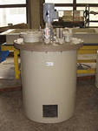

Реакторы, сепараторы, экстракторы
Возможно изготовление технически сложного оборудования для химическиой, обогатительной, пищевой и пр. отраслей народного хозяйства. Оборудование производится согласно технической документации заказчика, либо на основании разработок компании.

Септики
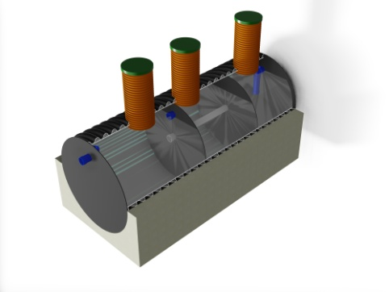

Септики и Биосептики

Септики оснащены тремя горловинами обслуживания диаметром 200 мм и высотой до 70 мм; одним подводящим и одним отводящим патрубком диаметром 110 мм. Удлинить горловины обслуживания можно стандартной трубой для наружной канализации, диаметром 200 мм. Возможно изготовление септиков объемом свыше 10 м/куб.

Объем септика | Количество человек (условно) | Габариты | Цена с НДС (руб.)
1.5 | 1-3 | Д=1100 мм, L=1600 мм | 22,500.00
2 | 1-4 | Д=1100 мм, L=2100 мм | 31,500.00
3 | 1-5 | Д=1100 мм, L=3100 мм | 39,000.00
4 | 1-7 | Д=1500 мм, L=2600 мм | 61,500.00
5 | 1-8 | Д=1500 мм, L=3200 мм | 66,000.00
6 | 10-13 | Д=1500 мм, L=3700 мм | 73,500.00
7 | 12-15 | Д=1500 мм, L=4300 мм | 87,000.00
8 | 13-17 | Д=1500 мм, L=4800 мм | 102,000.00
10 | 17-22 | Д=1500 мм, L=6000 мм | 118,000.00

 | БИОСЕПТИК
Главное отличие этого вида септика от остальных заключается в том, что в одной из его камер создаются условия для аэробной очистки. Это значит, что в эту камеру периодически подается кислород, что позволяет органическим соединениям быстрее разложиться, а также более глубоко очистить сточные воды.
Объем септика | Количество человек (условно) | Габариты | Цена с НДС (руб.)
1.5 | 1-3 | Д=1100 мм, L=1600 мм | 32500.00
2 | 1-4 | Д=1100 мм, L=2100 мм | 41500.00
3 | 1-5 | Д=1100 мм, L=3100 мм | 49000.00
4 | 1-7 | Д=1500 мм, L=2600 мм | 71500.00
5 | 1-8 | Д=1500 мм, L=3200 мм | 76000.00
6 | 10-13 | Д=1500 мм, L=3700 мм | 83500.00
7 | 12-15 | Д=1500 мм, L=4300 мм | 97000.00
8 | 13-17 | Д=1500 мм, L=4800 мм | 112000.00
10 | 17-22 | Д=1500 мм, L=6000 мм | 128000.00

КАСКАД-Bio Module
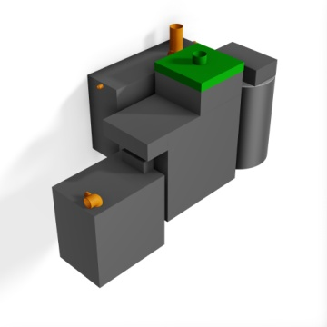

Системы локальной очистки РосПласт оригинальны и разработами специалистами компании, отвечают всем современным требованиям и комплектуются качественным импортным электрооборудованием.

Наименование |  | Кол-во пользователей | Объем переработки в сутки, м3 | Цена с НДС (руб.)
"Каскад-БИО" 15 (модульная базовая станция) |  | 15 | 3.0 | 135,000.00
"Каскад-БИО" 20 (модульная базовая станция) |  | 20 | 4.0 | 204,750.00
"Каскад-БИО" 30 (модульная базовая станция) |  | 30 | 6.0 | 269,100.00
"Каскад-БИО" 50 (модульная базовая станция) |  | 50 | 10.0 | 351,187.20
"Каскад-БИО" 75 (модульная базовая станция) |  | 75 | 15.0 | 498,712.50
"Каскад-БИО" комплект для увеличения на 5 человек |  | "+" 5 | 1.0 | 44,109.00
"Каскад-БИО" комплект для увеличения на 10 человек |  | "+" 10 | 2.0 | 84,415.50
"Каскад-БИО" комплект для увеличения на 15 человек |  | "+" 15 | 3.0 | 114,835.50
"Каскад-БИО" комплект для увеличения на 20 человек |  | "+" 20 | 4.0 | 136,890.00
"Каскад-БИО" комплект для увеличения на 30 человек |  | "+" 30 | 6.0 | 203,814.00
"Каскад-БИО" комплект для увеличения на 50 человек |  | "+" 50 | 10.0 | 327,600.00
"Каскад-БИО" комплект для увеличения на 75 человек |  | "+" 75 | 15.0 | 425,587.50

 | Оглавление

